EXPLICAÇÃO
Tabela Dinâmica

CONCEITO

Vendedor | Produto | Quantidade | Valor | > | Rótulos de Linha | Quantidade | TOTAL
Pedro | Impressoras | 15 | 15,000 |  | Antônio | 17 | 31000
Paulo | Scanners | 8 | 20,000 |  | Calculadoras | 10 | 10000
Antônio | Calculadoras | 10 | 10,000 |  | Notebooks | 7 | 21000
Paulo | Desktops | 6 | 18,000
Antônio | Notebooks | 7 | 21,000 |  | Paulo | 14 | 38000
Pedro | Multifuncionais | 11 | 16,000 |  | Desktops | 6 | 18000
 |  |  |  |  | Scanners | 8 | 20000
TENTE COPIAR:
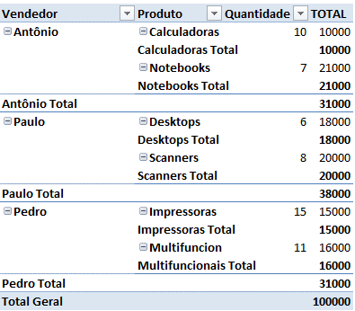
 |  |  |  |  | Pedro | 26 | 31000
 |  |  |  |  | Impressoras | 15 | 15000
 |  |  |  |  | Multifuncionais | 11 | 16000

 |  |  |  |  | Total Geral | 57 | 100000

